Foglio1

giovedì 22 ottobre 2020 15:06 Nuovo balzo dei contagi in Toscana, che superano i mille: sono oggi 1145 i nuovi casi di positività al Coronavirus nella Regione (927 identificati in corso di tracciamento e 218 da attività di screening) su un totale di casi, registrati dall’inizio dell’epidemia, pari a 26.611 unità. I nuovi casi sono il 4,5% in più rispetto al totale del giorno precedente. L'età media dei 1.145 casi odierni è di 46 anni circa (il 14% ha meno di 20 anni, il 26% tra 20 e 39 anni, il 33% tra 40 e 59 anni, il 17% tra 60 e 79 anni, il 10% ha 80 anni o più).
 |  |  |  | In data 22 ottobre l’incremento nazionale dei casi è +3,57% (ieri +3,49%) con 465.726 contagiati totali, 259.456 dimissioni/guarigioni (+2.082) e 36.968 deceduti (+136); 169.302 infezioni in corso (+13.860). Elaborati 170.392 tamponi (ieri 177.848); 16.079 positivi; rapporto positivi/tamponi 9,43% (ieri 8,54%). Ricoverati con sintomi +637 (9.694); terapie intensive +66 (992). Nuovi casi soprattutto in: Lombardia 4.125; Piemonte 1.550; Campania 1.541; Veneto 1.325; Lazio 1.251; Toscana 1.145; Emilia Romagna 889; Sicilia 796; Liguria 690; Puglia 485; Umbria 407; Marche 321; Abruzzo 306; P.A. Bolzano 247; Sardegna 243; Friuli 220.

Di seguito i casi di positività sul territorio con la variazione rispetto a ieri. Sono 7.690 i casi complessivi ad oggi a Firenze (277 in più rispetto a ieri), 1.735 a Prato (51 in più), 1.852 a Pistoia (51 in più), 2.061 a Massa (60 in più), 2.841 a Lucca (95 in più), 3.506 a Pisa (212 in più), 1.562 a Livorno (176 in più), 2.563 ad Arezzo (120 in più), 1.350 a Siena (71 in più), 901 a Grosseto (32 in più). Sono 550 i casi positivi notificati in Toscana, ma residenti in altre regioni. Sono 379 quindi i casi riscontrati oggi nell'Asl Centro, 543 nella Nord Ovest, 223 nella Sud est. Le persone ricoverate nei posti letto dedicati ai pazienti Covid oggi sono complessivamente 606 (27 in più rispetto a ieri, più 4,7%), 82 in terapia intensiva (6 in più rispetto a ieri, più 7,9%).

Oggi si registrano 8 nuovi decessi: 7 uomini e una donna con un'età media di 86,1 anni. Relativamente alla provincia di residenza, le persone decedute sono: 2 a Prato, 1 a Pistoia, 2 a Pisa, 1 a Arezzo, 2 a Siena. Sono 1.229 i deceduti dall'inizio dell'epidemia cosi ripartiti: 449 a Firenze, 58 a Prato, 87 a Pistoia, 186 a Massa Carrara, 149 a Lucca, 102 a Pisa, 66 a Livorno, 58 ad Arezzo, 35 a Siena, 26 a Grosseto, 13 persone sono decedute sul suolo toscano ma erano residenti fuori regione.

 |  |  |  |  |  |  |  |  |  |  |  | https://www.ars.toscana.it/banche-dati/dati-sintesi-sintcovid-aggiornamenti-e-novita-sul-numero-dei-casi-deceduti-tamponi-per-provincia-e-per-asl-della-regione-toscana-e-confronto-con-italia-con-quanti-sono-i-decessi-per-comune?provenienza=home_ricerca&dettaglio=ric_geo_covid&par_top_geografia=090

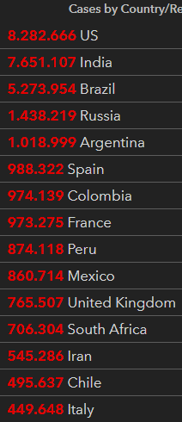
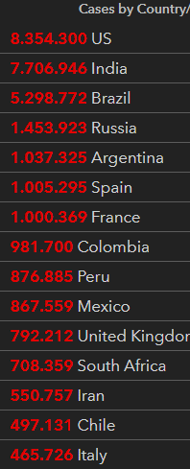
previous | today
 |  |  |  |  |  |  |  |  |  |  | casi dall'inizio | totali | risp ieri | perc | deced | risp ieri | guariti | risp ieri | positivi | risp ieri | controllo I102+E102+G102 | tamponi
 |  |  |  |  |  |  |  |  |  |  | 2020-03-30 | 101739 |  |  |  |  |  |  |  |  |  | 19829
 |  |  |  |  |  |  |  |  |  |  | 2020-03-31 | 105792 | 4023 | 3.80 | 12428 | 837 | 15729 | 1109 | 77635 | 2107 | 105792 | 29609
 |  |  |  |  |  |  |  |  |  |  | 2020-04-01 | 110574 | 4782 | 4.32 | 13155 | 727 | 16847 | 1118 | 80572 | 2937 | 110574 | 34455
 |  |  |  |  |  |  |  |  |  |  | 2020-04-02 | 115242 | 4668 | 4.05 | 13915 | 760 | 18278 | 1431 | 83049 | 2477 | 115242
 |  |  |  |  |  |  |  |  |  |  | 2020-04-03 | 119827 | 4585 | 3.83 | 14681 | 766 | 19758 | 1480 | 85388 | 2339 | 119827 | 38617
 |  |  |  |  |  |  |  |  |  |  | 2020-04-04 | 124632 | 4805 | 3.86 | 15362 | 681 | 20996 | 1238 | 88274 | 2886 | 124632 | 37375
 |  |  |  |  |  |  |  |  |  |  | 2020-04-05 | 128948 | 4316 | 3.35 | 15887 | 525 | 21815 | 819 | 91246 | 2972 | 128948 | 34237
 |  |  |  |  |  |  |  |  |  |  | 2020-04-06 | 132547 | 3599 | 2.72 | 16523 | 636 | 22837 | 1022 | 93187 | 1941 | 132547 | 30271
 |  |  |  |  |  |  |  |  |  |  | 2020-04-07 | 135586 | 3039 | 2.24 | 17127 | 604 | 24392 | 1555 | 94067 | 880 | 135586 | 33713
 |  |  |  |  |  |  |  |  |  |  | 2020-04-08 | 139422 | 3836 | 2.75 | 17669 | 542 | 26491 | 2099 | 95262 | 1195 | 139422 | 51680
 |  | previous |  |  | today |  |  |  |  |  | 2020-04-09 | 143626 | 4204 | 2.93 | 18279 | 610 | 28470 | 1979 | 96877 | 1615 | 143626 | 46244
 |  |  |  |  |  |  |  |  |  |  | 2020-04-10 | 147577 | 3951 | 2.68 | 18849 | 570 | 30455 | 1985 | 98273 | 1396 | 147577 | 53495
 |  |  |  |  |  |  |  |  |  |  | 2020-04-11 | 152271 | 4694 | 3.08 | 19468 | 619 | 32534 | 2079 | 100269 | 1996 | 152271 | 56609
 |  |  |  |  |  |  |  |  |  |  | 2020-04-12 | 156363 | 4092 | 2.62 | 19899 | 431 | 34211 | 1677 | 102253 | 1984 | 156363 | 46720
 |  |  |  |  |  |  |  |  |  |  | 2020-04-13 | 159516 | 3153 | 1.98 | 20465 | 566 | 35435 | 1224 | 103616 | 1363 | 159516 | 36717
 |  |  |  |  |  |  |  |  |  |  | 2020-04-14 | 162488 | 2972 | 1.83 | 21067 | 602 | 37130 | 1695 | 104291 | 675 | 162488 | 26779
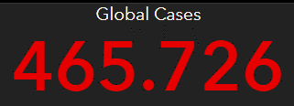
 |  |  | Italy |  |  |  |  |  |  |  | 2020-04-15 | 165155 | 2667 | 1.61 | 21645 | 578 | 38092 | 962 | 105418 | 1127 | 165155 | 43715
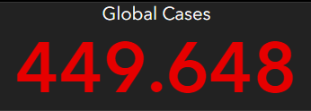
 |  |  |  |  |  |  |  |  |  |  | 2020-04-16 | 168941 | 3786 | 2.24 | 22170 | 525 | 40164 | 2072 | 106607 | 1189 | 168941 | 60999
 |  |  |  |  |  |  |  |  |  |  | 2020-04-17 | 172434 | 3493 | 2.03 | 22745 | 575 | 42727 | 2563 | 106962 | 355 | 172434 | 65705
 |  |  |  |  |  |  |  |  |  |  | 2020-04-18 | 175925 | 3491 | 1.98 | 23227 | 482 | 44927 | 2200 | 107771 | 809 | 175925 | 61725
 |  |  |  |  |  |  |  |  |  |  | 2020-04-19 | 178972 | 3047 | 1.70 | 23660 | 433 | 47055 | 2128 | 108257 | 486 | 178972 | 50708
 |  |  |  |  |  |  |  |  |  |  | 2020-04-20 | 181228 | 2256 | 1.24 | 24114 | 454 | 48877 | 1822 | 108237 | -20 | 181228 | 41483
 |  |  |  |  |  |  |  |  |  |  | 2020-04-21 | 183957 | 2729 | 1.48 | 24648 | 534 | 51600 | 2723 | 107709 | -528 | 183957 | 52126
 |  |  |  |  |  |  |  |  |  |  | 2020-04-22 | 187327 | 3370 | 1.80 | 25085 | 437 | 54543 | 2943 | 107699 | -10 | 187327 | 63101
 |  |  |  |  |  |  |  |  |  |  | 2020-04-23 | 189973 | 2646 | 1.39 | 25549 | 464 | 57576 | 3033 | 106848 | -851 | 189973 | 66658
 |  |  |  |  |  |  |  |  |  |  | 2020-04-24 | 192994 | 3021 | 1.57 | 25969 | 420 | 60498 | 2922 | 106527 | -321 | 192994 | 62447
 |  |  |  |  |  |  |  |  |  |  | 2020-04-25 | 195351 | 2357 | 1.21 | 26384 | 415 | 63120 | 2622 | 105847 | -680 | 195351 | 65387
 |  |  |  |  |  |  |  |  |  |  | 2020-04-26 | 197675 | 2324 | 1.18 | 26644 | 260 | 64928 | 1808 | 106103 | 256 | 197675 | 49916
 |  |  |  |  |  |  |  |  |  |  | 2020-04-27 | 199414 | 1739 | 0.87 | 26977 | 333 | 66624 | 1696 | 105813 | -290 | 199414 | 32003
 |  |  |  |  |  |  |  |  |  |  | 2020-04-28 | 201505 | 2091 | 1.04 | 27359 | 382 | 68941 | 2317 | 105205 | -608 | 201505 | 52272
 |  |  |  |  |  |  |  |  |  |  | 2020-04-29 | 203591 | 2086 | 1.02 | 27682 | 323 | 71252 | 2311 | 104657 | -548 | 203591 | 63826
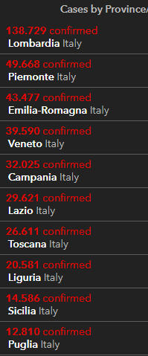
 |  |  |  |  |  |  |  |  |  |  | 2020-04-30 | 205463 | 1872 | 0.91 | 27967 | 285 | 75945 | 4693 | 101551 | -3106 | 205463 | 68456
2020-10-22 |  |  |  |  |  |  |  |  |  |  | 2020-05-01 | 207428 | 1965 | 0.95 | 28236 | 269 | 78249 | 2304 | 100943 | -608 | 207428 | 74208
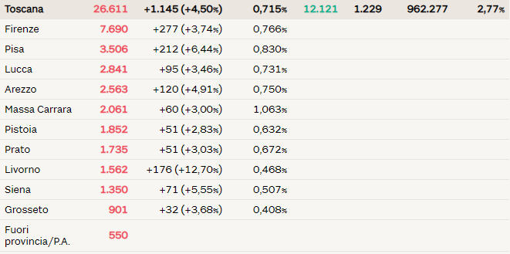
 |  |  |  |  |  |  |  |  |  |  | 2020-05-02 | 209328 | 1900 | 0.91 | 28710 | 474 | 79914 | 1665 | 100704 | -239 | 209328 | 55412
 |  |  |  |  |  |  |  |  |  |  | 2020-05-03 | 210717 | 1389 | 0.66 | 28884 | 174 | 81654 | 1740 | 100179 | -525 | 210717 | 44935
 |  |  |  |  |  |  |  |  |  |  | 2020-05-04 | 211938 | 1221 | 0.58 | 29079 | 195 | 82879 | 1225 | 99980 | -199 | 211938 | 37631
 |  |  |  |  |  |  |  |  |  |  | 2020-05-05 | 213013 | 1075 | 0.50 | 29315 | 236 | 85231 | 2352 | 98467 | -1513 | 213013 | 55263
 |  |  |  |  |  |  |  |  |  |  | 2020-05-06 | 214457 | 1444 | 0.67 | 29684 | 369 | 93245 | 8014 | 91528 | -6939 | 214457 | 64263
 |  |  |  |  |  |  |  |  |  |  | 2020-05-07 | 215858 | 1401 | 0.65 | 29958 | 274 | 96276 | 3031 | 89624 | -1904 | 215858 | 70359
 |  |  |  |  |  |  |  |  |  |  | 2020-05-08 | 217185 | 1327 | 0.61 | 30201 | 243 | 99023 | 2747 | 87961 | -1663 | 217185 | 63775
 |  |  |  |  |  |  |  |  |  |  | 2020-05-09 | 218268 | 1083 | 0.50 | 30395 | 194 | 103031 | 4008 | 84842 | -3119 | 218268 | 69171
 |  |  |  |  |  |  |  |  |  |  | 2020-05-10 | 219070 | 802 | 0.37 | 30560 | 165 | 105186 | 2155 | 83324 | -1518 | 219070 | 51678
 |  |  |  |  |  |  |  |  |  |  | 2020-05-11 | 219814 | 744 | 0.34 | 30739 | 179 | 106587 | 1401 | 82488 | -836 | 219814 | 40740
 |  |  |  |  |  |  |  |  |  |  | 2020-05-12 | 221216 | 1402 | 0.63 | 30911 | 172 | 109039 | 2452 | 81266 | -1222 | 221216 | 67003
 |  |  |  |  |  |  |  |  |  |  | 2020-05-13 | 222104 | 888 | 0.40 | 31106 | 195 | 112541 | 3502 | 78457 | -2809 | 222104 | 61973
 |  |  |  |  |  |  |  |  |  |  | 2020-05-14 | 223096 | 992 | 0.44 | 31368 | 262 | 115288 | 2747 | 76440 | -2017 | 223096 | 71876
 |  |  |  |  |  |  |  |  |  |  | 2020-05-15 | 223885 | 789 | 0.35 | 31610 | 242 | 120205 | 4917 | 72070 | -4370 | 223885 | 68176
 |  |  |  |  |  |  |  |  |  |  | 2020-05-16 | 224760 | 875 | 0.39 | 31763 | 153 | 122810 | 2605 | 70187 | -1883 | 224760 | 69179
 |  |  |  |  |  |  |  |  |  |  | 2020-05-17 | 225435 | 675 | 0.30 | 31908 | 145 | 125176 | 2366 | 68351 | -1836 | 225435 | 60101
 |  |  |  |  |  |  |  |  |  |  | 2020-05-18 | 225886 | 451 | 0.20 | 32007 | 99 | 127326 | 2150 | 66553 | -1798 | 225886 | 36406
 |  |  |  |  |  |  |  |  |  |  | 2020-05-19 | 226699 | 813 | 0.36 | 32169 | 162 | 129401 | 2075 | 65129 | -1424 | 226699 | 63158
 |  |  |  |  |  |  |  |  |  |  | 2020-05-20 | 227364 | 665 | 0.29 | 32330 | 161 | 132282 | 2881 | 62752 | -2377 | 227364 | 67195
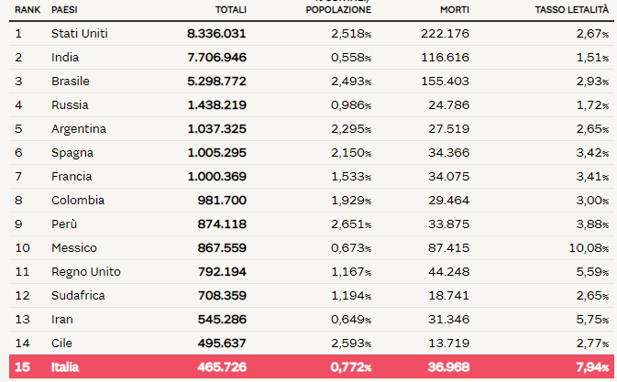
 |  |  |  |  |  |  |  |  |  |  | 2020-05-21 | 228006 | 642 | 0.28 | 32486 | 156 | 134560 | 2278 | 60960 | -1792 | 228006 | 71679
 |  |  |  |  |  |  |  |  |  |  | 2020-05-22 | 228658 | 652 | 0.29 | 32616 | 130 | 136720 | 2160 | 59322 | -1638 | 228658 | 75380
 |  |  |  |  |  |  |  |  |  |  | 2020-05-23 | 229327 | 669 | 0.29 | 32735 | 119 | 138840 | 2120 | 57752 | -1570 | 229327 | 72410
 |  |  |  |  |  |  |  |  |  |  | 2020-05-24 | 229858 | 531 | 0.23 | 32785 | 50 | 140479 | 1639 | 56594 | -1158 | 229858 | 55824
 |  |  |  |  |  |  |  |  |  |  | 2020-05-25 | 230158 | 300 | 0.13 | 32877 | 92 | 141981 | 1502 | 55300 | -1294 | 230158 | 35012
 |  |  |  |  |  |  |  |  |  |  | 2020-05-26 | 230555 | 397 | 0.17 | 32955 | 78 | 144658 | 2677 | 52942 | -2358 | 230555 | 57674
 |  |  |  |  |  |  |  |  |  |  | 2020-05-27 | 231139 | 584 | 0.25 | 33072 | 117 | 147101 | 2443 | 50966 | -1976 | 231139 | 67324
 |  |  |  |  |  |  |  |  |  |  | 2020-05-28 | 231732 | 593 | 0.26 | 33142 | 70 | 150604 | 3503 | 47986 | -2980 | 231732 | 75893
 |  |  |  |  |  |  |  |  |  |  | 2020-05-29 | 232248 | 516 | 0.22 | 33229 | 87 | 152844 | 2240 | 46175 | -1811 | 232248 | 72135
 |  |  |  |  |  |  |  |  |  |  | 2020-05-30 | 232664 | 416 | 0.18 | 33340 | 111 | 155633 | 2789 | 43691 | -2484 | 232664 | 69342
 |  |  |  |  |  |  |  |  |  |  | 2020-05-31 | 232997 | 333 | 0.14 | 33415 | 75 | 157507 | 1874 | 42075 | -1616 | 232997 | 54118
 |  |  |  |  |  |  |  |  |  |  | 2020-06-01 | 233197 | 200 | 0.09 | 33475 | 60 | 158355 | 848 | 41367 | -708 | 233197 | 31394
 |  |  |  |  |  |  |  |  |  |  | 2020-06-02 | 233515 | 318 | 0.14 | 33530 | 55 | 160092 | 1737 | 39893 | -1474 | 233515 | 52159
 |  |  |  |  |  |  |  |  |  |  | 2020-06-03 | 233836 | 321 | 0.14 | 33601 | 71 | 160938 | 846 | 39297 | -596 | 233836 | 37299
 |  |  |  |  |  |  |  |  |  |  | 2020-06-04 | 234013 | 177 | 0.08 | 33689 | 88 | 161895 | 957 | 38429 | -868 | 234013 | 49953
 |  |  |  |  |  |  |  |  |  |  | 2020-06-05 | 234531 | 518 | 0.22 | 33774 | 85 | 163781 | 1886 | 36976 | -1453 | 234531 | 65028



 |  |  |  |  |  |  |  |  |  |  | 148219
 |  |  |  |  |  |  |  |  |  |  | 117642
 |  |  |  |  |  |  |  |  |  |  | 106452
 |  |  |  |  |  |  |  |  |  | più | 65603
 |  |  |  |  |  |  |  |  |  | più | 143244
 |  |  |  |  |  |  |  |  |  | più | 116041
 |  |  |  |  |  |  |  |  |  | più | 82154
 |  |  |  |  |  |  |  |  |  | più | 164869
 |  |  |  |  |  |  |  |  |  | più | 54701
 |  |  |  |  |  |  |  |  |  | più | 166954
 |  |  |  |  |  |  |  |  |  | più | 89655
 |  |  |  |  |  |  |  |  |  | più | 99245

 |  |  |  |  |  |  |  |  | Regione Toscana
 |  |  |  |  |  |  | 2020-05-30 | 2020-05-31 | 2020-06-01 | 2020-06-02 | 2020-06-03 | 2020-06-04 | 2020-06-05
 |  |  |  |  |  | Firenze | 3464 | 3467 | 3468 | 3471 | 3473 | 3473 | 3478
 |  |  |  |  |  | Pistoia | 675 | 675 | 675 | 676 | 676 | 677 | 677
 |  |  |  |  |  | Lucca | 1361 | 1361 | 1362 | 1363 | 1364 | 1364 | 1364
 |  |  |  |  |  | Siena | 438 | 438 | 438 | 438 | 438 | 438 | 438
 |  |  |  |  |  | Massa Carrara | 1049 | 1049 | 1049 | 1049 | 1049 | 1049 | 1050
 |  |  |  |  |  | Arezzo | 676 | 676 | 677 | 677 | 677 | 677 | 677
 |  |  |  |  |  | Pisa | 892 | 893 | 893 | 896 | 896 | 896 | 896
 |  |  |  |  |  | Livorno | 556 | 556 | 556 | 556 | 557 | 557 | 557
 |  |  |  |  |  | Grosseto | 425 | 425 | 425 | 426 | 426 | 426 | 426
 |  |  |  |  |  | Prato | 564 | 564 | 564 | 565 | 585 | 585 | 586

 |  |  |  |  |  |  |  | OGGI | 2020-06-05

